妇科
南方医科大学第五附属医院妇科青年文明号区域标识采购清单（初步）
序号 | 项目名称 | 安装位置（初步） | 制作工艺 | 规格（mm） | 数量 | 单位 | 备注 | 单价 | 总价
1 | 科室简介 | 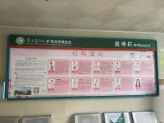 | 车贴（黑底） | 1200*3830mm | 1 | 张 | 需现场复尺
2 | 科普宣传栏 |  | 车贴（黑底） | 2000*900mm | 7 | 套 | 需现场复尺
3 | 科室人员一览表 | 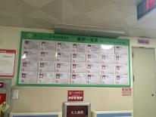 | 含：0.3mmPVC光膜、 5mmPVC+卡槽 | 1000*2200mm | 1 | 张 | 需现场复尺
4 | 科室荣誉墙 | 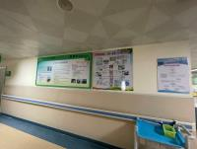 | 5mmPVC异形墙 | 900*2000mm | 2 | 个 | 需现场复尺
5 | 护士台标识 | 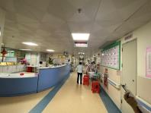 | 水晶字 | 7000*800mm | 1 | 个 | 需现场复尺
6 | 温馨提示门贴 | 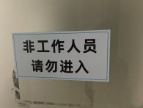 | 车贴 | 200mm*400mm | 60 | 张 | 需现场复尺
7 | 科室文化墙 | 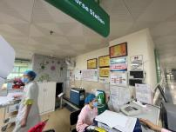 | 车贴（黑底） | 1580*2360mm | 1 | 个 | 需现场复尺
8 | 科室文化墙 |  | 车贴（黑底） | 1880*2360mm | 1 | 个 | 需现场复尺
9 | 公示栏 |  | KT板 | 1200*2000mm | 1 | 个 | 需现场复尺
10 | 公示栏 | 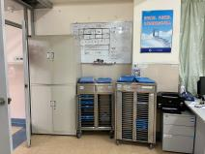 | KT板 | 1200*2000mm | 1 | 个 | 需现场复尺
11 | 科室公告栏 | 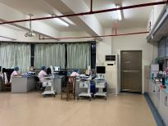 | KT板 | 600*900mm | 2 | 个 | 需现场复尺
12 | 文化墙梁柱指示牌 | 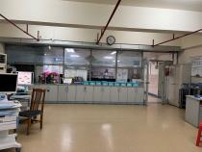 | 5mmPVC | 750*2730mm | 1 | 个 | 需现场复尺
13 | 科室公告栏 | 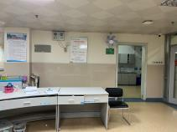 | KT板 | 1090*900mm | 2 | 个 | 需现场复尺
14 | 各类小标识 |  | 车贴（含黑底） | 20mm*40mm | 100 | 个 | 需现场复尺
15 | 座椅安全距离 标识贴 | 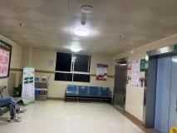 | 车贴 | 210*340mm | 20 | 张 | 需现场复尺
16 | 妇科标识 | 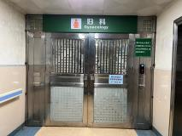 | 车贴（黑底） | 2000*500mm | 1 | 张 | 需现场复尺
17 | 妇科指示牌 | 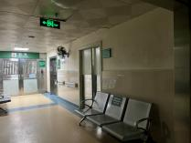 | KT板 | 1000*500mm | 1 | 张 | 需现场复尺
18 | 宣教宣传栏 | 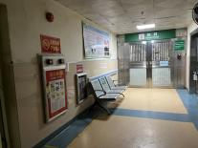 | KT板包银边 | 1600*1000mm | 1 | 个 | 需现场复尺
19 | 病房牌 | 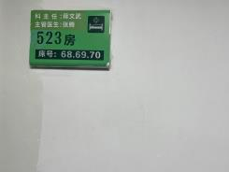 | 车贴（黑底） | 290*250mm | 60 | 张 | 需现场复尺
20 | 医护负责牌 |  | 3mmPVC+透明卡槽 | 290*250mm | 60 | 张 | 需现场复尺
21 | 科室公告栏 | 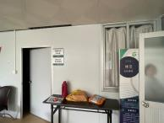 | 5mmPVC | 1200*1600mm | 1 | 个 | 需现场复尺
22 | 科室风采 | 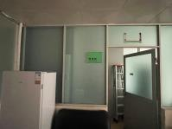 | 5mmPVC | 3000*1960mm | 1 | 个 | 需现场复尺
23 | 科室风采 | 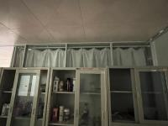 | 5mmPVC | 3000*1960mm | 1 | 个 | 需现场复尺
24 | 贴牌 |  | 车贴（黑底） | 220*290mm | 30 | 张 | 需现场复尺
25 | 讲台装饰 | 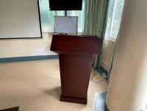 | 车贴（黑底） | 1400*500mm | 1 | 个 | 需现场复尺
26 | 科室发展历程 | 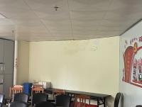 | 5mmPVC | 3660mm*1630mm | 1 | 张 | 需现场复尺
27 | 入院宣教宣传栏 | 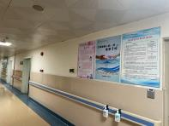 | 5mmPVC | 1380*1560mm | 2 | 个 | 需现场复尺
28 | 科室文化墙 | 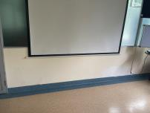 | 5mmPVC | 7500*4850mm | 1 | 个 | 需现场复尺
29 | 外来人员登记 表 |  | 3mmPVC | 210*300mm | 2 | 块
30 | 胸徽 |  | 塑胶 | 44mm | 100 | 个
 | 意见卡、服务卡 |  | 157铜版纸 | 130*80mm | 200 | 张
32 | 青年文明号3号旗 |  | 旗布 | 1280*1920mm | 1 | 面
33 | 青年文明号4号旗 |  | 旗布 | 960*144mm | 2 | 面
备注： 1、以上物品为预估规格及数量，最终成品应以最终设计方案和实际测量后为准。 2、此报价应包含税收、设计、制作、运输及安装以及安装过程中配套材料等全部费用。

神经外科
南方医科大学第五附属医院神经外科青年文明号区域标识采购清单（初步）
序号 | 项目名称 | 安装位置（初步） | 制作工艺 | 规格（mm） | 数量 | 单位 | 备注 | 单价 | 总价
1 | 科室简介 | 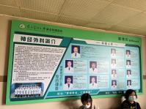 | 车贴（黑底） | 1435*3800mm | 1 | 张 | 需现场复尺
2 | 科普宣传栏 | 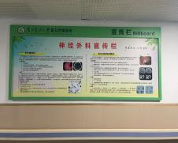 | 车贴（黑底） | 2000*900mm | 7 | 张 | 需现场复尺
3 | 科室人员一览表 | 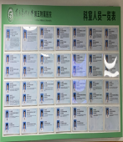 | 含：0.3mmPVC光膜、 5mmPVC+卡槽 | 1000*2200mm | 1 | 张 | 需现场复尺
4 | 科室荣誉墙 |  | 5mmPVC | 1400*1800mm | 1 | 个 | 需现场复尺
5 | 护士台标识 | 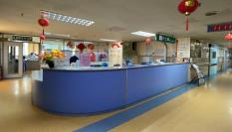 | 水晶字 | 7000*800mm | 1 | 个 | 需现场复尺
6 | 温馨提示门贴 | 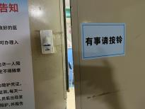 | 车贴 | 200mm*400mm | 60 | 张 | 需现场复尺
7
8 | 照片墙 | 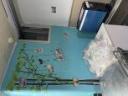 | 车贴（黑底） | 1580*2360mm | 1 | 个 | 需现场复尺
9 | 照片墙 | 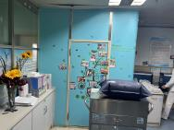 | 车贴（黑底） | 1880*2360mm | 1 | 个 | 需现场复尺
10 | 病房牌 |  | 车贴（黑底） | 290*250mm | 60 | 套 | 需现场复尺
11 | 医护负责牌 |  | 3mmPVC+透明卡槽 | 290*250mm | 60 | 套 | 需现场复尺
12 | 科室公告栏 | 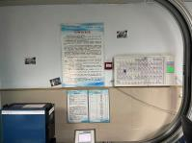 | KT板 | 1500*1100mm | 2 | 个 | 需现场复尺
13 | 科室公告栏 |  | 5mmPVC | 1250*1800mm | 2 | 个 | 需现场复尺
14 | 科室公告栏 | 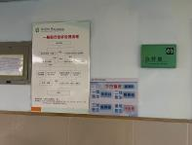 | 5mmPVC | 1090*900mm | 2 | 个 | 需现场复尺
15 | 科室公告栏 | 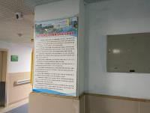 | KT板 | 600*900mm | 2 | 个 | 需现场复尺
16 | 座椅安全距离 标识贴 | 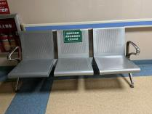 | 车贴 | 210*340mm | 20 | 张 | 需现场复尺
17 | 文化墙梁柱指示牌 |  | 5mmPVC | 750*2730mm | 1 | 个 | 需现场复尺
18 | 各类小标识 |  | 车贴（含黑底） | 20mm*40mm | 100 | 个 | 需现场复尺
19 | 贴牌 |  | 车贴（黑底） | 220*290mm | 30 | 张 | 需现场复尺
20 | 光荣墙 | 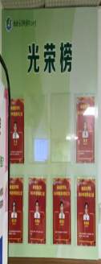 | 3mmPVC+透明卡槽 | 1100*1066mm | 1 | 个 | 需现场复尺
21 | 外来人员登记 表 |  | 3mmPVC | 210*300mm | 2 | 块
22 | 胸徽 |  | 塑胶 | 44mm | 100 | 个
 | 意见卡、服务卡 |  | 157铜版纸 | 130*80mm | 200 | 张
24 | 青年文明号3号旗 |  | 旗布 | 1280*1920mm | 1 | 面
25 | 青年文明号4号旗 |  | 旗布 | 960*144mm | 2 | 面
备注： 1、以上物品为预估规格及数量，最终成品应以最终设计方案和实际测量后为准。 2、此报价应包含税收、设计、制作、运输及安装以及安装过程中配套材料等全部费用。

影像诊断科
南方医科大学第五附属医院影像诊断科青年文明号区域标识采购清单（初步）
序号 | 项目名称 | 安装位置（初步） | 制作工艺 | 规格（mm） | 数量(个) | 单位 | 备注 | 单价 | 总价
1 | 科室简介 | 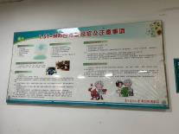 | 户外写真 | 2430*1220mm | 2 | 个 | 需现场复尺
2 | 科普宣传栏 | 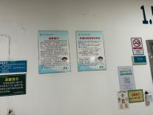 | KT板包银边 | 1600*1000mm | 4 | 个 | 需现场复尺
3 | 科室人员一览表 | 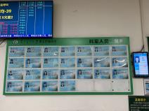 | 含：0.3mmPVC光膜、 5mmPVC+卡槽 | 1000*2200mm | 1 | 张 | 需现场复尺
4 | 各类小标识 | 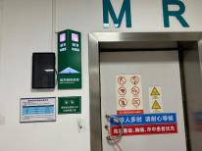 | 车贴（含黑底） | 290mm*700mm | 30 | 个 | 需现场复尺
5 | 公告栏 | 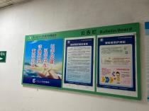 | 车贴（含黑底） | 2400*1170mm | 1 | 张 | 需现场复尺
6 | 公告栏 | 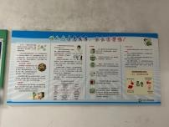 | KT板包银边 | 2400*1170mm | 1 | 张 | 需现场复尺
7 | 公告栏 | 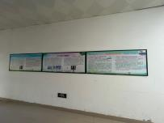 | 户外写真 | 730*1700mm | 3 | 张 | 需现场复尺
8 | 玻璃贴纸 | 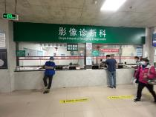 | 界字 | 3400*700mm | 20 | 个 | 需现场复尺
9 | 水晶字 |  | 5mmPVC双层造型，车贴（含黑底） | 3400*90mm | 2 | 面 | 需现场复尺
10 | 报告时间提示 | 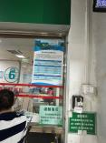 | 车贴（含黑底） | 200*500mm | 1 | 张 | 需现场复尺
11 | 自助打印提示宣传栏 | 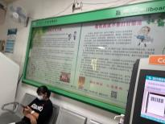 | KT板 | 1200*2000mm | 1 | 张 | 需现场复尺
12 | 自助打印提示宣传栏 | 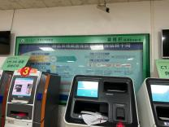 | KT板 | 1600*1000mm | 1 | 张 | 需现场复尺
13 | 仪器机身卡通形象贴纸 | 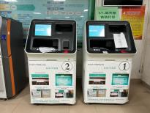 | 车贴 | 880*800mm | 3 | 张 | 需现场复尺
14 | 仪器设备介绍宣传栏 | 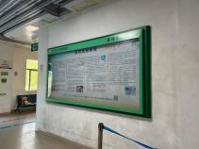 | KT板 | 1400*2800mm | 1 | 张 | 需现场复尺
15 | 地面1米安全距离 |  | 防滑地贴 | 120*800mm | 100 | 条 | 需现场复尺
16 | 科室介绍宣传栏 | 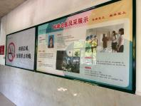 | 户外写真 | 2200*1200mm | 11 | 张 | 需现场复尺
17 | 座椅安全距离 标识贴 |  | 车贴 | 210*340mm | 40 | 张 | 需现场复尺
18 | 科室文化墙 | 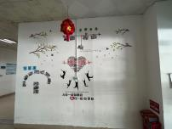 | 5mmPVC双层造型 | 2100*1600mm | 1 | 张 | 需现场复尺
19 | 主任办公室牌贴 |  | 车贴（含黑底） | 260*160mm | 6 | 张 | 需现场复尺
20 | 科室公告栏 | 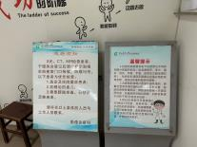 | KT板包银边 | 750*550mm | 2 | 张 | 需现场复尺
21 | 科室风采 |  | KT板包银边 | 1000*1200mm | 2 | 张 | 需现场复尺
22 | 操作指南 |  | KT板包银边 | 500*700mm | 8 | 张 | 需现场复尺
23 | 温馨提示门贴 |  | 车贴 | 60*40mm | 16 | 张 | 需现场复尺
24 | 科室文化墙 |  | 5mmPVC双层造型 | 1200*2000mm | 1 | 个 | 需现场复尺
25 | 光荣榜 |  | 5mmPVC+卡槽 | 1200*1000mm | 1 | 个 | 需现场复尺
26 | 荣誉墙 |  | 5mmPVC异形墙 | 1800*1200mm | 1 | 个 | 需现场复尺
27 | 科室发展历程 |  | KT板 | 7000*1200mm | 1 | 个 | 需现场复尺
28 | 科室文化墙 |  | KT板 | 1200*1000mm | 1 | 个 | 需现场复尺
29 | 胸徽 |  | 塑胶 | 44mm | 100 | 个
 | 意见卡、服务卡 |  | 157铜版纸 | 130*80mm | 200 | 张
31 | 青年文明号3号旗 |  | 旗布 | 1280*1920mm | 1 | 面
32 | 青年文明号4号旗 |  | 旗布 | 960*144mm | 2 | 面
备注： 1、以上物品为预估规格及数量，最终成品应以最终设计方案和实际测量后为准。 2、此报价应包含税收、设计、制作、运输及安装以及安装过程中配套材料等全部费用。

